タグ作成
システム名 |  |  |  | ASWツアー国内 |  | ドキュメント名 | Git運用手順書(GitLab)タグ管理 |  |  | フェーズ | 詳細設計 | 版 | 1.0.0
設計書種別 |  |  |  | タグ作成 |  | ID |  | 名称 |  | 作成日 | 2017-02-11 | 作成者 | NSSOL平松
 |  |  |  |  |  |  |  |  |  | 更新日 |  | 更新者

 | ■実施シーン
 |  | 開発時

 | ■作業の前提
 |  | 操作ツールとして、GitLabを利用する。
 |  | GitLabに接続、ログインし、初期画面が表示されている状態であること。
 |  | Gitアカウントは、管理者アカウント（Username：root ）を利用する。（ownerレベル）

 | タグ作成実行手順 |  |  |  |  |  |  |  |  |  |  |  |  | ﾁｪｯｸ
 | 前提条件 | 【GitLabログイン】
 |  | ・GitLabに管理者アカウントでログインできていること。 |  |  |  |  |  |  | ・ログインが出来て初期画面が表示されることを確認する。 |  |  |  |  | □

 | GitLab | 【タグの作成】
 |  | ・【ログイン後の初期画面/Projects画面】で[対象プロジェクト]のリンクをクリックする。 |  |  |  |  |  |  | ・【Project画面】が表示されることを確認する。 |  |  |  |  | □

 |  |  | ※プロジェクトが複数ある場合、「Filter by name...」からプロジェクトを絞り込む

 |  | ・「Commits」リンクをクリックする。 |  |  |  |  |  |  | ・【Commits画面】が表示されることを確認する。 |  |  |  |  | □
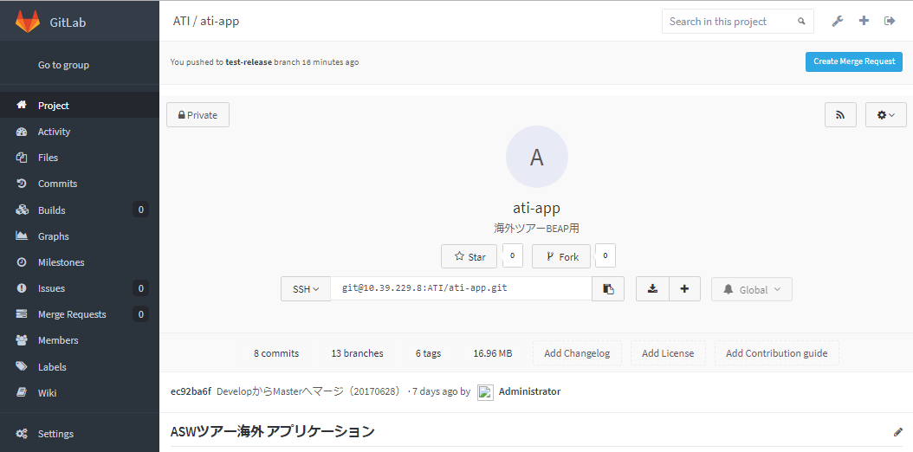

 |  | ・【Commits画面】「Tags」タブをクリックする。 |  |  |  |  |  |  | ・【Tags画面】が表示されることを確認する。 |  |  |  |  | □

 |  | ・緑の「New tag」ボタンを押下する。 |  |  |  |  |  |  | ・【New Tag画面】が表示されることを確認する。 |  |  |  |  | □

 |  | ・【New Tag画面】以下の項目を入力し、「Create tag」ボタンを押下する。 |  |  |  |  |  |  | ・【New Tag作成完了画面】が表示されることを確認する。 |  |  |  |  | □
 |  |  | Tag name |  | [タグ名]
 |  |  | Create from |  | [ベースになるブランチ名]
 |  |  | Message |  | [タグのコメント]
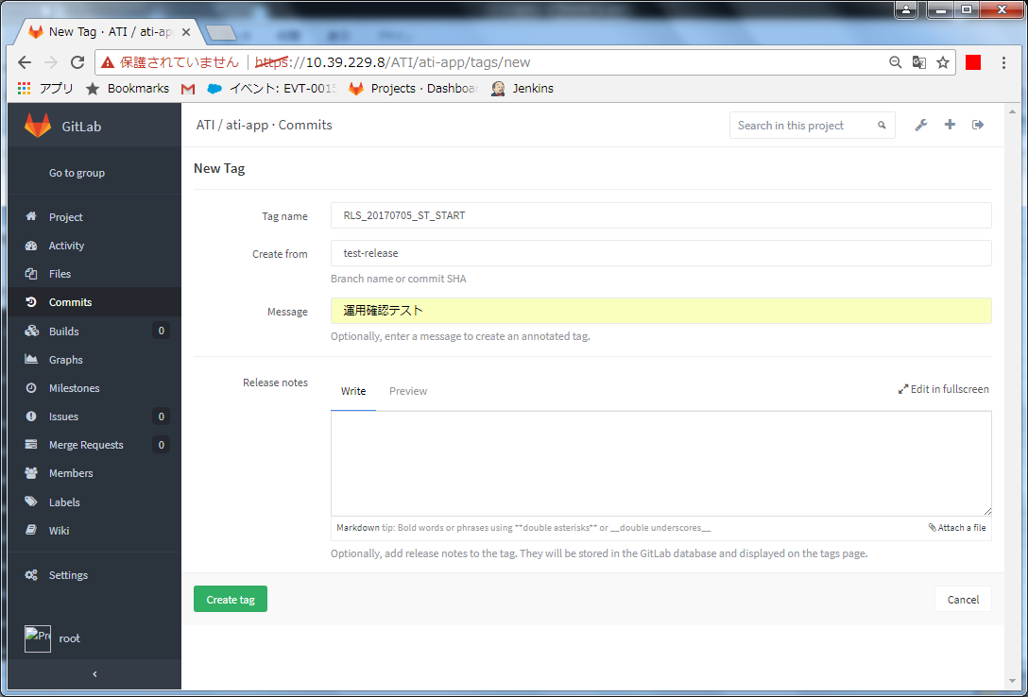

 |  | 【作成したタグの確認】
 |  | ・【New Tag作成完了画面】タグが正常に作成されていること。 |  |  |  |  |  |  | ・タグが正常に作成されていることを確認する。 |  |  |  |  | □

タグ削除
システム名 |  |  |  | ASWツアー国内 | ドキュメント名 | Git運用手順書(GitLab)タグ管理 |  |  | フェーズ | 詳細設計 | 版 | 1.0.0
設計書種別 |  |  |  | タグ削除 | ID |  | 名称 |  | 作成日 | 2017-02-11 | 作成者 | NSSOL平松
 |  |  |  |  |  |  |  |  | 更新日 |  | 更新者

 | ■実施シーン
 |  | 開発時

 | ■作業の前提
 |  | 操作ツールとして、GitLabを利用する。
 |  | GitLabに接続、ログインし、初期画面が表示されている状態であること。
 |  | Gitアカウントは、管理者アカウント（Username：root ）を利用する。（ownerレベル）

 | タグ削除実行手順 |  |  |  |  |  |  |  |  |  |  |  | ﾁｪｯｸ
 | 前提条件 | 【GitLabログイン】
 |  | ・GitLabに管理者アカウントでログインできていること。 |  |  |  |  |  | ・ログインが出来て初期画面が表示されることを確認する。 |  |  |  |  | □

 | GitLab | 【タグの削除】
 |  | ・【ログイン後の初期画面/Projects画面】で[対象プロジェクト]のリンクをクリックする。 |  |  |  |  |  | ・【Project画面】が表示されることを確認する。 |  |  |  |  | □

 |  |  | ※プロジェクトが複数ある場合、「Filter by name...」からプロジェクトを絞り込む

 |  | ・「Commits」リンクをクリックする。 |  |  |  |  |  | ・【Commits画面】が表示されることを確認する。 |  |  |  |  | □

 |  | ・【Commits画面】「Tags」タブをクリックする。 |  |  |  |  |  | ・【Tags画面】が表示されることを確認する。 |  |  |  |  | □

 |  | ・削除対象のタグの右端にある削除ボタン(赤色のごみ箱のアイコン)を押下する。 |  |  |  |  |  | ・【削除確認ダイアログ】が表示されることを確認する。 |  |  |  |  | □

 |  | ・【削除確認ダイアログ】 「OK」ボタンを押下し、再度「Tags」タブをクリックする。 |  |  |  |  |  | ・【Tags画面】が表示されることを確認する。 |  |  |  |  | □
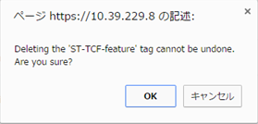

 |  | 【タグの削除確認】
 |  | ・【Tags画面】対象のタグが存在しないこと。 |  |  |  |  |  | ・対象のタグが存在しないことを確認する。 |  |  |  |  | □

ログイン・ログアウト
システム名 |  |  |  | ASWツアー国内 |  | ドキュメント名 | Git運用手順書(GitLab)タグ管理 |  |  | フェーズ | 詳細設計 | 版 | 1.0.0
設計書種別 |  |  |  | ログイン・ログアウト |  | ID |  | 名称 |  | 作成日 | 2017-02-11 | 作成者 | NSSOL平松
 |  |  |  |  |  |  |  |  |  | 更新日 |  | 更新者

 | ■実施シーン
 |  | 開発時

 | ■作業の前提
 |  | 操作ツールとして、GitLabを利用する。
 |  | GitLabに接続、ログインし、初期画面が表示されている状態であること。
 |  | Gitアカウントは、管理者アカウント（Username：root ）を利用する。（ownerレベル）

 | ログイン／ログアウト実行手順 |  |  |  |  |  |  |  |  |  |  |  |  | ﾁｪｯｸ
 | GitLab | 【ログイン】
 |  | ・Chromeブラウザで、GitLab（https://10.39.229.8/）に接続する。 |  |  |  |  |  |  | ・ログインが出来て初期画面が表示されることを確認する。 |  |  |  |  | □
 |  | ・以下の情報を入力し、「Sign in」ボタンを押下する。
 |  |  | Username or Email |  | root
 |  |  | Password |  | rootユーザーのパスワード

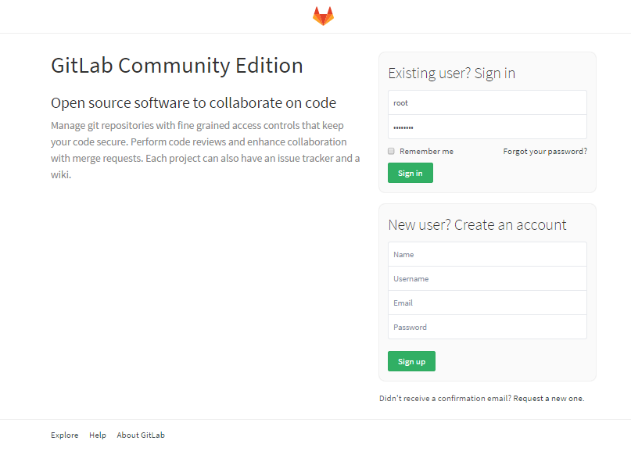

 |  | 【ログアウト】
 |  | ・画面右上の「Sign out」ボタン（一番右のボタン）を押下する。 |  |  |  |  |  |  | ・ログアウトされ、ログイン画面が表示されることを確認する。 |  |  |  |  | □

